SAC A DOS 0-1
Problème de sac à dos 0/1
Le nom original vient d'un problème où un randonneur essaie d'emballer les objets les plus précieux sans surcharger le sac à dos.
Chaque article a une certaine valeur/avantage et poids. Une limitation de poids global donne la contrainte unique.
On ne peux prendre un objet qu'une fois, ce qui nous explique la notation 0/1
Il faut choisir parmis | Objets | Poids | Valeur | Choisi ?
ces objets | 1 | 12 | 4 | 0
pour obtenir | 2 | 1 | 2 | 1
le sac qui a la plus grande | 3 | 4 | 10 | 1
valeur possible sous contrainte | 4 | 1 | 1 | 1
de poids <= 15 | 5 | 2 | 2 | 1

Poids total des objets choisis |  | 8
limite de poids |  | 15
valeur totale |  | 15

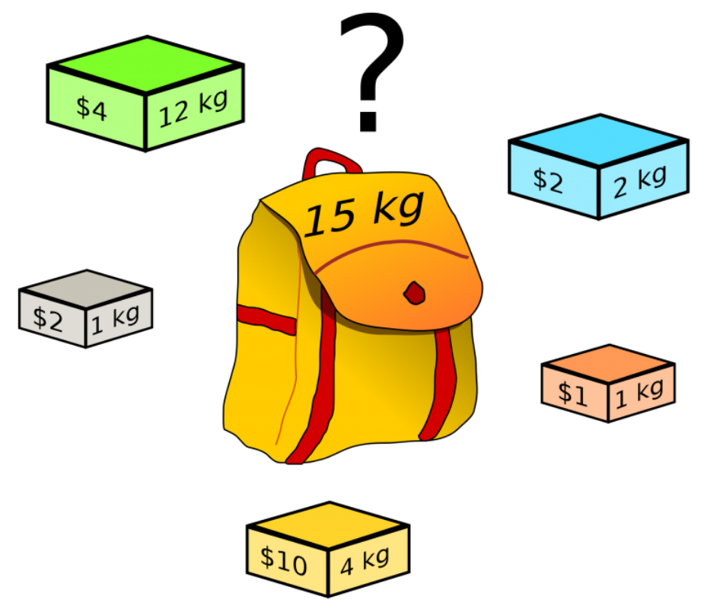
Légende : Noms donnés aux ranges
poids | C2:C6 | Le poids de chaque objet
valeur | D2:D6 | La valeur de chaque objet
choisis | E2:E6 | Ce sont les variables de décision de type entier (0-1) que va apporter la solution du solveur
poids_total | C8 | A la suite du clic sur 'solve', on va avoir cette information calculée
limite_poids | C9 | C'est la contrainte unique
valeur_totale | C10 | C'est la function objectif à minimiser à l'aide du solveur

